Hoja1
PEDIDO COMUNAL PROGRAMA MAS ADULTOS MAYORES AUTOVALENTES
Descripcion del requerimiento: La presente compra corresponde a material de escritorio para el programa

N° | INSUMO ESPECIFICO | ESPECIFICACIONES GENERALES | IMAGEN REFERENCIAL | UNIDAD DE EMPAQUE DESPACHO | Total
1 | Set de letra de goma eva | Letras de goma Eva de purpurina adhesiva de 30 mm de alto en colores surtidos: amarillo, naranja, rojo, azul claro, azul, verde claro y rosa. | 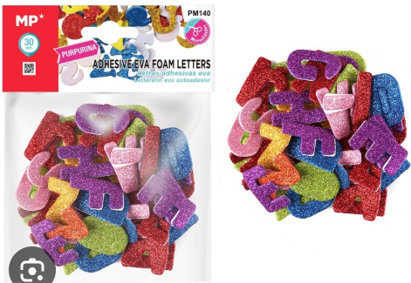 | set | 2
2 | Termolamina | Lamina Para Termolaminar Oficio 228 X 340 Mm 100 Unidades 125 Micrones Lavoro | 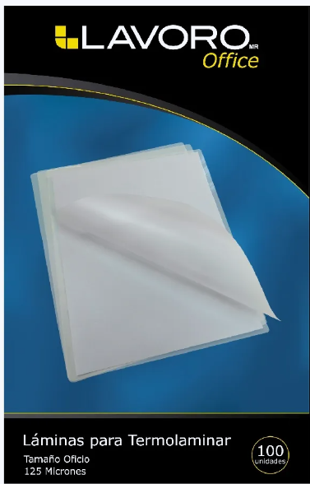 | pack | 8
3 | cartulina | BOLSÓN CARTULINA CLÁSICA 18 UNIDADES 14 COLORES - Producto: Bolsón Cartulina - Modelo: Clásica/Colores - Formato: Bolsón de cartón - Cantidad: 18 Pliegos - Dimensiones: 26.5x37.5cm - Material: Cartulina - Color: 14 colores - Fabricación: China | 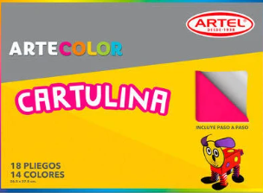 | ud | 2
4 | Hojas de opalina | CARTULINA OPALINA CA 100hj 180gr BLANCA TEXTURADA LINO - Producto: Cartulina Opalina - Modelo: Texturada Lino - Tamaño: Carta - Diseño: Blanco / Carta - Formato: Envase de Polietileno - Cantidad: 100 hojas - Color: Blanco - Gramaje: 75gr - Medidas: 216x279mm - Fabricación: Brasil | 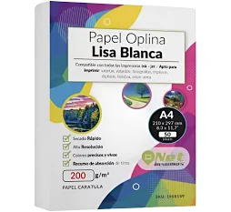 | resma | 11
5 | tijeras | TIJERA ACERO INOXIDABLE 25 CM | 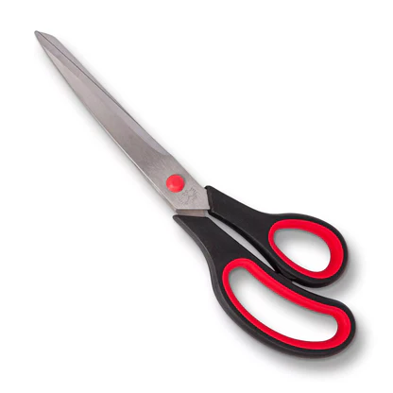 | ud | 5
6 | Goma eva Glitter | Estuche Goma Eva Glitter Adhesiva 6 Hjs 6 Colores | 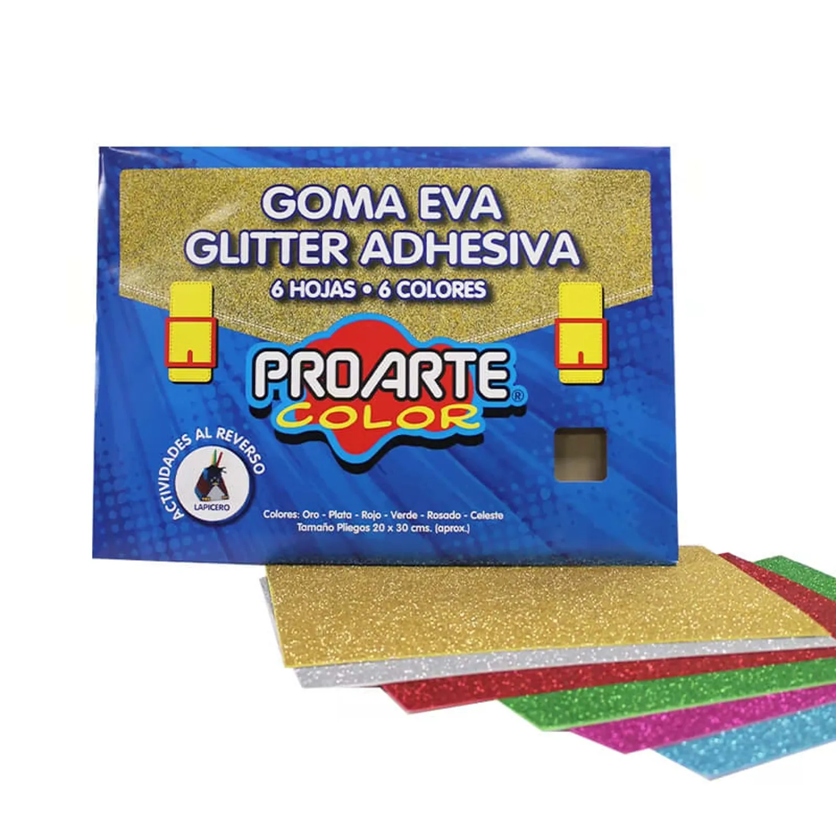 | set | 2
7 | Resma de hoja tamaño carta | PAPEL FOTOCOPIA CARTA 75GR 500 HOJAS EQUALIT GRIS 21.6X27.9CM | 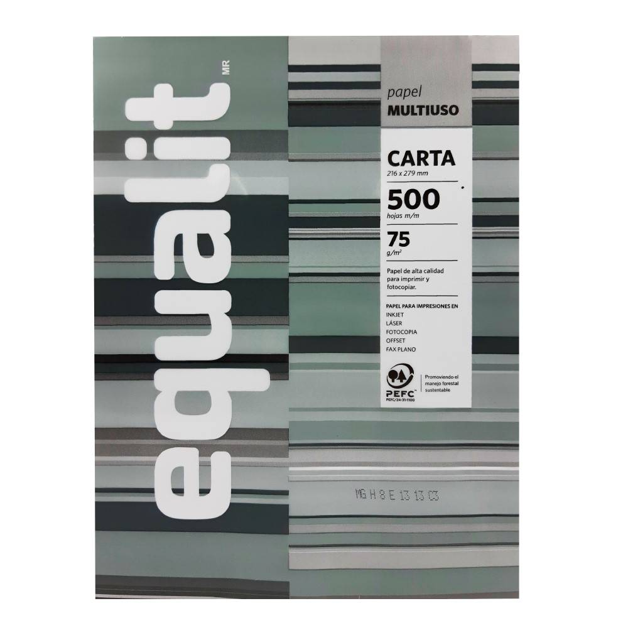 | resma | 21
8 | Corchetera | Corchetera Metalica Semi Industrial Soft Touch 100 Hojas - LAVORO Material Metal y Plástico Empaque Producto Caja Tamaño producto 36.2*11.5*17.5cm Carácteristicas Usa corchete: 23/8, 23/10, 23/12 | 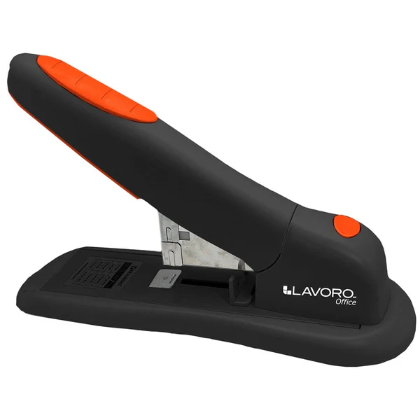 | ud | 1
9 | Corchetes | Pack Corchete Hand 23/8 Para 30 A 50 Hojas (2 Cajas De 1000) | 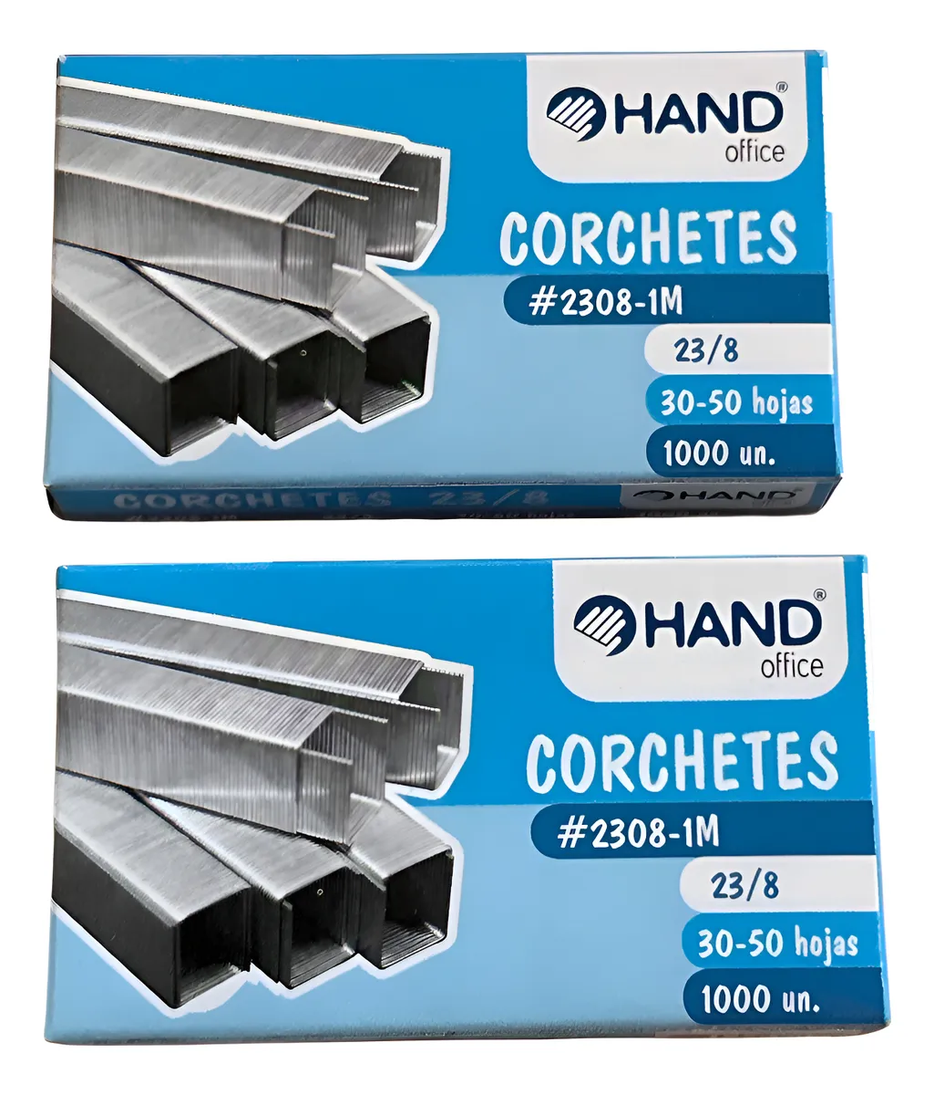 | caja | 2
10 | Funda de plástico | Fundas Plasticas Transparente Oficio 100 Unidades | 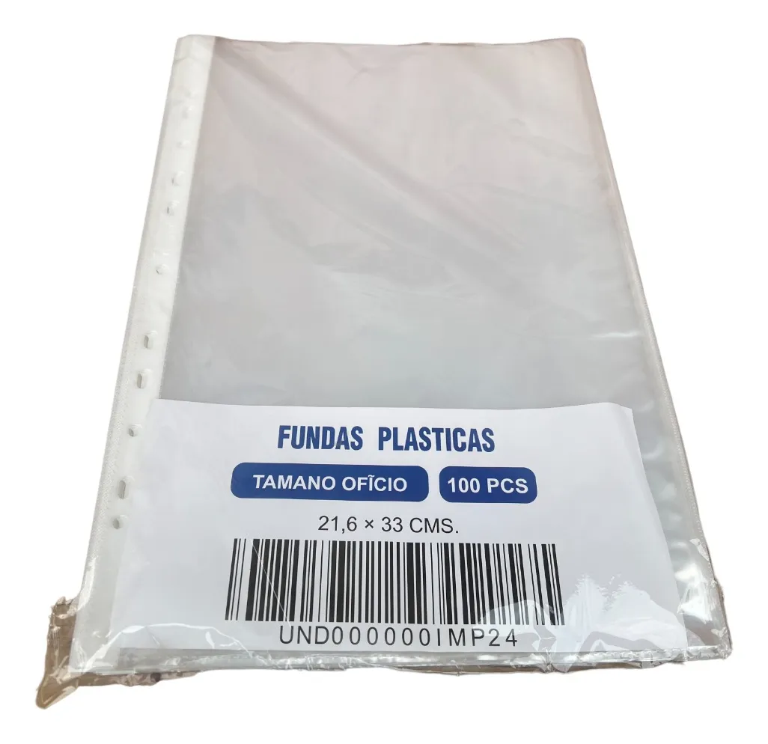 | paquete | 3
11 | pegamento en barra | ADHESIVO BARRA 40gr - Producto: Adhesivo en barra - Modelo: pegamento de 40gr - Formato: Tubo con barra de pegamento - Tamaño: 40gr - Cantidad: 1 adhesivo en barra - Color: Envase rojo, contenido blanco - Fabricado: México | 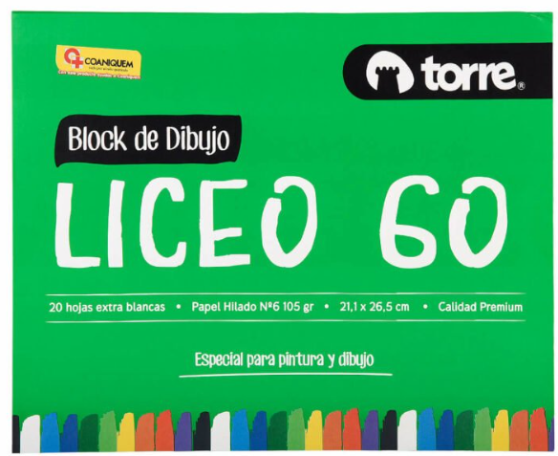 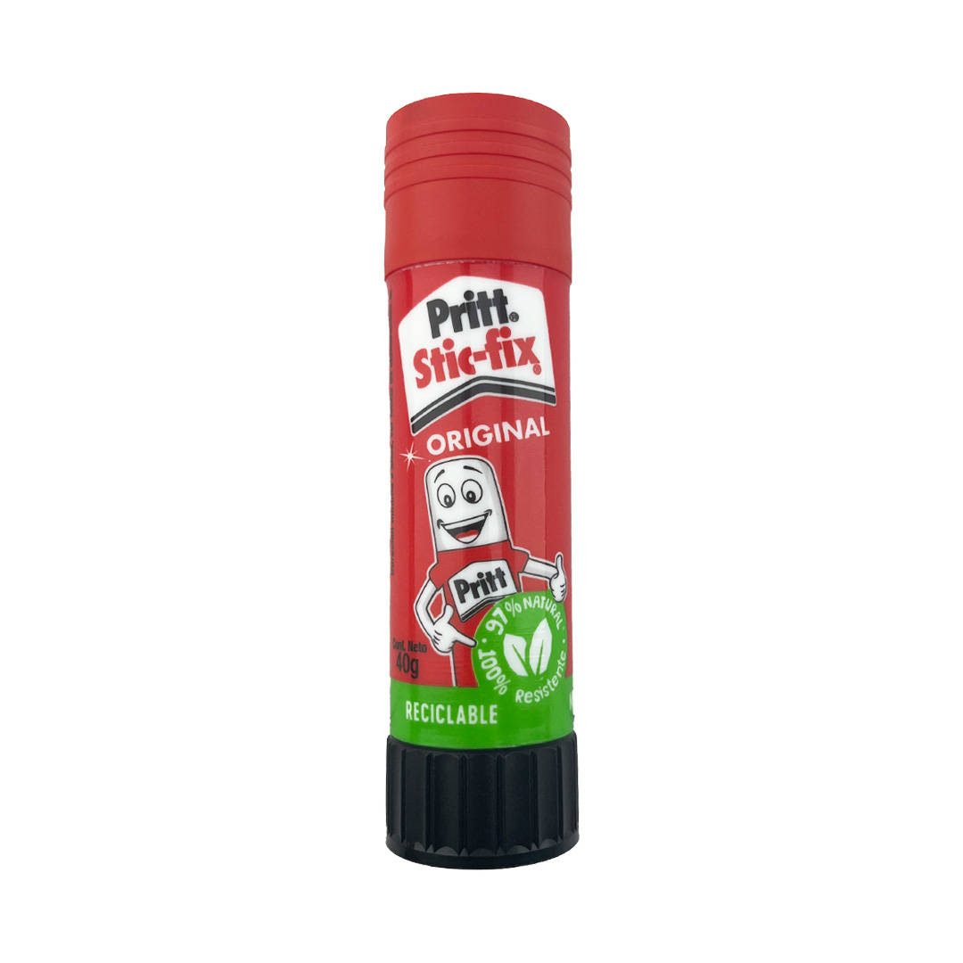 | ud | 3
12 | redondeadora de esquinas de termolaminas | redondeadora de esquinas de 3 medidas | 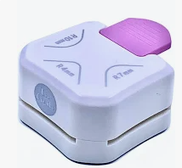 | ud | 1
13 | Carpetas | Carpetas con acoclip de color celeste |  | ud | 40
14 | Pegote en cinta | Cinta para enmascarar 36 mm 40 m | 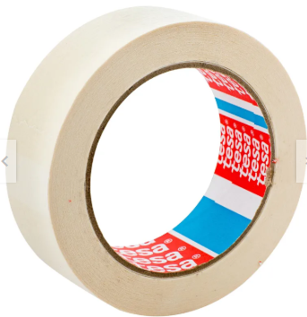 | rollo | 10
15 | Lapiz marcadores | set de rotulador permanente jumbo, punta gruesa marca giotto de 12 unidades | 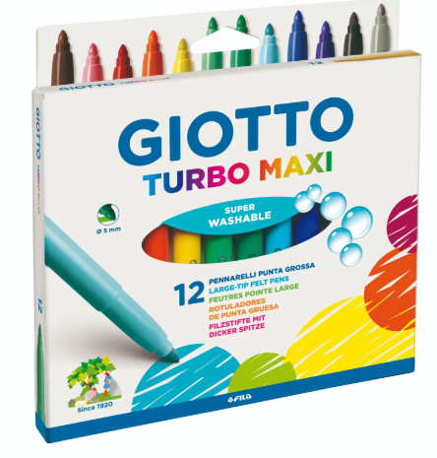 | set | 4
16 | Plumones permanentes | Plumon Permanente Set 8 Colores Punta Fina | 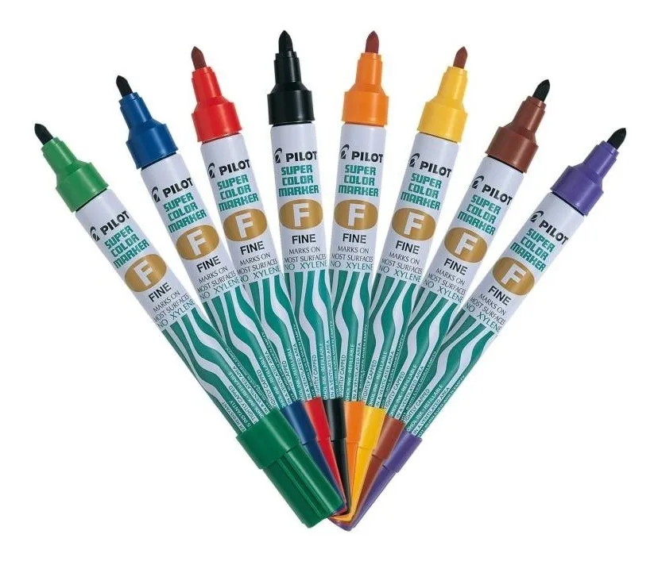 | set | 1
17 | Archivadores | Pack 10 Archivador Oficio Lomo Ancho Burdeo Color Rojo | 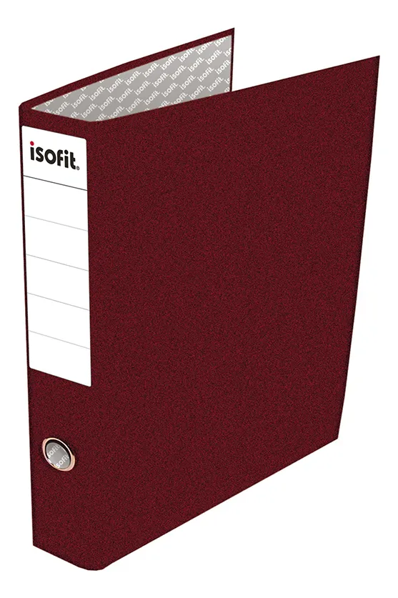 | ud | 1
18 | Pack 4 botellas tinta EPSON Negra/Cyan/Magenta/Amarilla T664 para impresora EPSON L575 | Impresoras compatibles: L120, L310, L380, L395, L495, L575, L606, L655, L656, L1300 y L1455. Pack de 4 unidades de colores negro, cian, magenta y amarillo. | 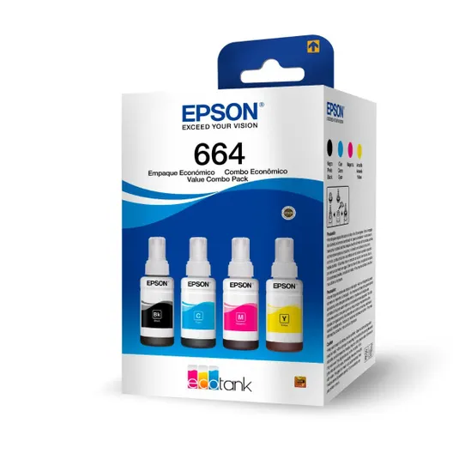 | PACK | 2
19 | Pack 4 tintas Epson T544 | Pack 4 tintas Epson T544 Marca Epson Modelo T544520-4P Color de la tinta Negro/Cian/Magenta/Amarillo Formato de venta Pack Unidades por pack 4 Cantidad de packs 1 Volumen de la unidad 65 mL ipo de tinta A base de agua Es apto para sublimación No Es original Sí | 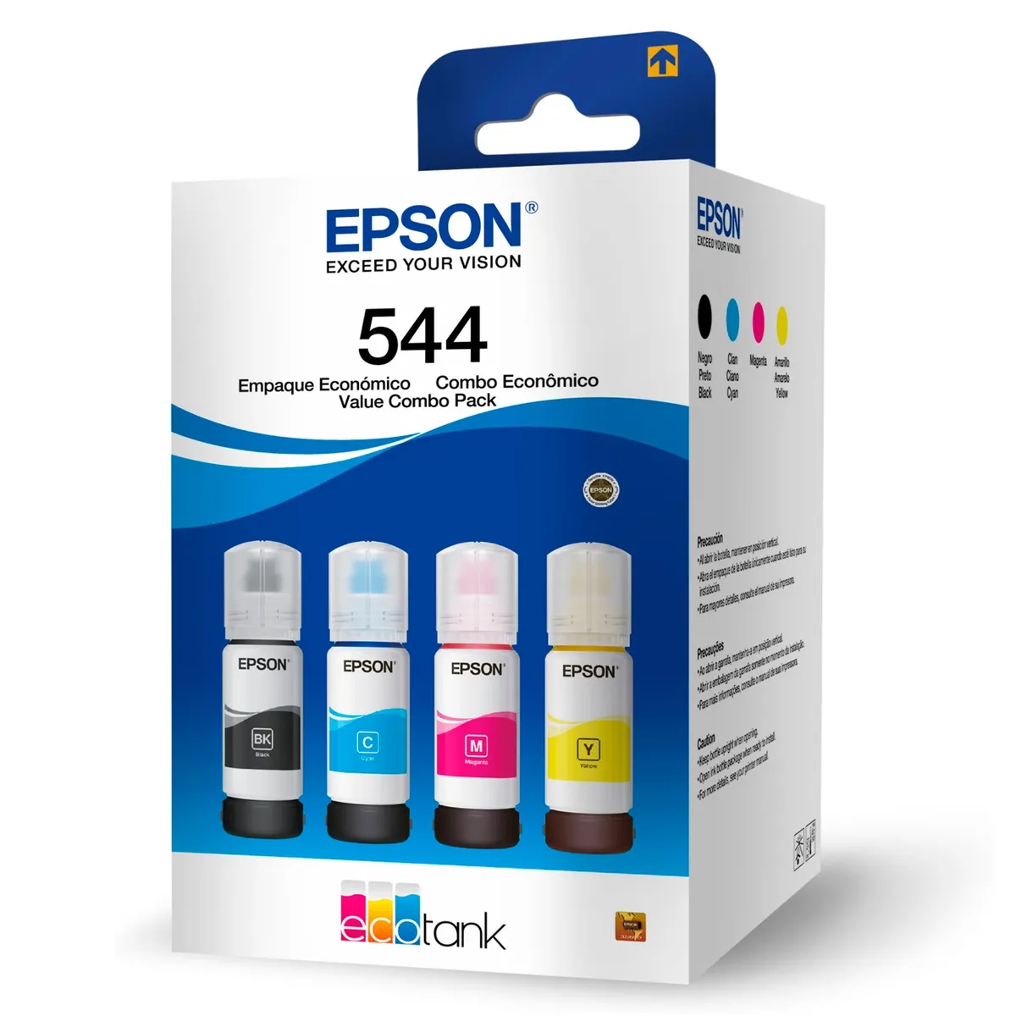 | pack | 5
20 | Marcador Con Pizarra Con Borrador Pack 24 Und | Características principales Marca: Genérica Modelo: 22421 Color: Blanco Superficies aptas: Pizarra Material para borrado: Fieltro Con compartimento para marcador: Sí Es magnético: Sí Material del mango: Plástico Formato de venta: Pack Unidades por pack: 24 Dimensiones:Largo x Ancho x Altura 11.4 cm x 1.5 cm x 2 cm | 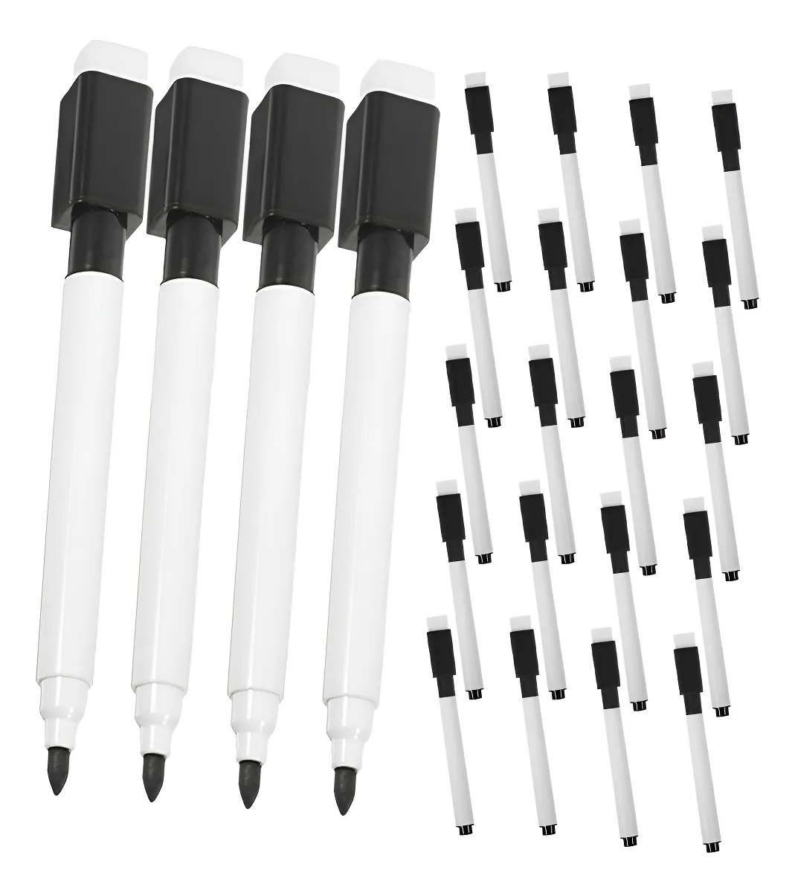 | pack | 2
21 | CARPETA FUELLE CARTA 12 DIVISIONES CON BROCHE ATLANTIK | - Producto: Carpeta fuelle - Modelo: Carta - Diseño: Exterior plástico de color liso. Interior con 12 divisiones para el resguardo de documentos, incluye un marcador por cada división. Broche plástico. - Formato : Carta - Material: Plástico - Cantidad: 1 unid. - Mecanismo de cierre: Broche plástico - Fabricado: China | 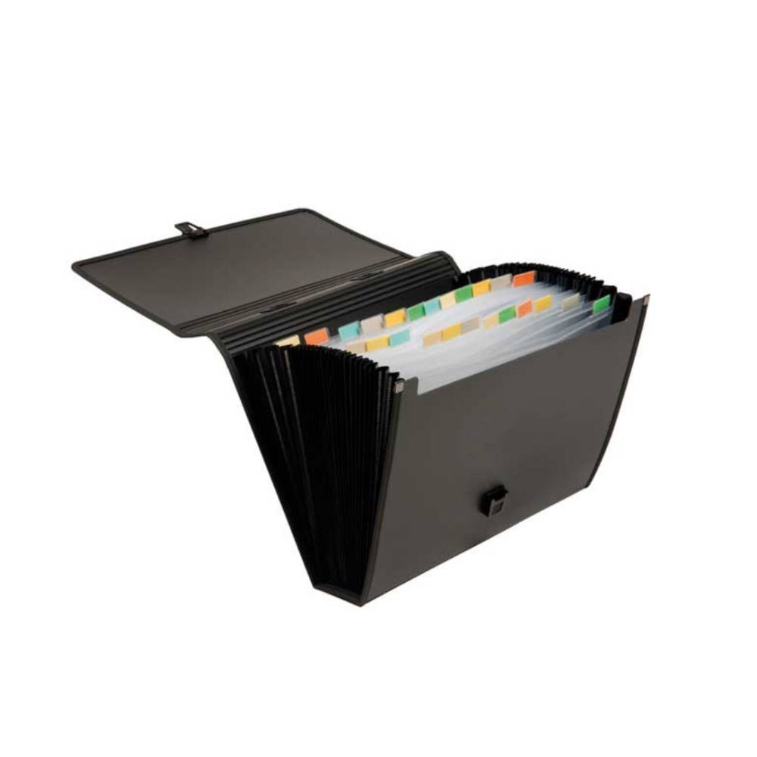 | UD | 2

